UA2_Pauta corrección
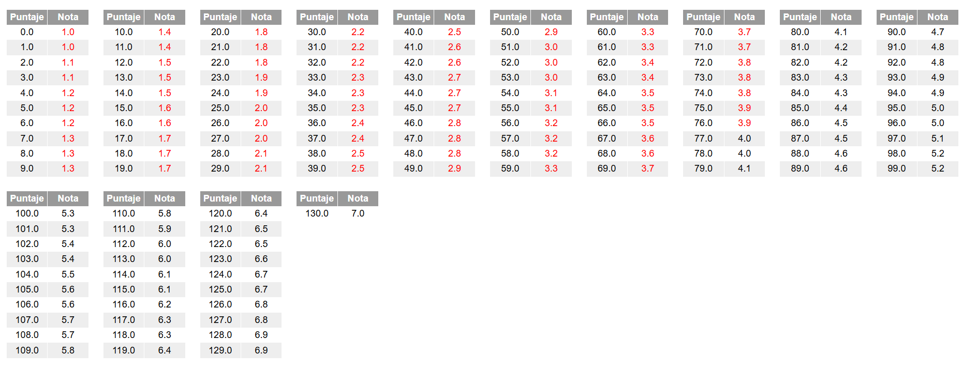
Asignatura: Seguridad de la Información
Docente evaluador:
Estudiante(s):

 | Pauta de corrección 2 (PC2): Entrenamiento y Evaluación de un Modelo de segmentación
Criterios de Evaluación | Indicadores | Descripción | Puntaje | Puntaje obtenido | Observaciones
1.1.5 Identificando la información necesaria y las diversas variables involucradas. | Identificación del Dataset | Carga el dataset y obtiene la información de las dimensiones: cantidad de registros y cantidad de columnas, documenta la descripción de cada atributo del dataset. Obtener información del dataset como el listado de columnas, cantidad de registros totales por columna, el tipo de datos, cantidad de nulos por columna. | 5
 |  | Analiza naturaleza del dato. Clasifica a cada atributo con su tipo de datos, cualitativo o cuantitativo, nominal o ordinal, numerico o continuo, categorico codificado o no. | 5
 |  | Genera un analisis univariante. Grafica cada atributo en un grafico de histograma (si se permite). Realiza un analisis inicial de frecuencias. Ejemplo graficar el atributo survived | 5
3.1.5 Ajustando el desarrollo de las tareas según necesidades del equipo y cumplimiento de metas. | Gestión del dataset | Aplica procedimiento de Identificación, exploración, limpieza y selección de características de acuerdo a instrucciones. Detalla el paso a paso en el archivo colab documentando el propósito de cada instrucción y su resultado en el archivo colab. | 10
3.1.1 Determina el proceso de obtención y limpieza de datos. 3.1.2 Considera la utilización de modelos de inferencia estadística y de regresión. 3.1.3 Aplica técnicas de analítica para maximizar el valor de los datos del negocio. 3.1.5 Ajustando el desarrollo de las tareas según necesidades del equipo y cumplimiento de metas. | Limpieza de Datos y selección de atributos relevantes y Análisis Estadístico | Evalua escenarios de limpieza como la eliminación de registros nulos, registros duplicados entre otros, tratamiento de datos categoricos como unknown y explica su toma de decisiones. Además, elimina columnas irrelevantes. Por ultimo evaluar outliers. | 5
 |  | Analiza que atributos del dataset pueden ser analizados por medidas de tendencia central, como moda, mediana y media y realiza un análisis con el resultado de haber aplicado la función describe. Analiza columna a columna. Elabora graficas que permiten realizar analisis de los datos y justifica | 5
 |  | Explica e infiere resultados de las gráficas y la obtención de resultados para desarrollar el análisis y así concluir a partir del objetivo del análisis | 5
2.1.2 Considera el análisis estadístico de tipo descriptivo. 2.1.3 Considera el análisis estadístico de tipo predictivo. 2.1.4 Planificando las tareas de acuerdo al tiempo, objetivos y características del equipo para el logro de metas establecidas. | Entrenamiento y Evaluación | Realiza prueba de entrenamiento y test con kmeans y registra el desempeño del modelo de predicción a utilizar. Aplica la técnica del codo | 30
 |  | Realiza prueba de entrenamiento y test con DBSCANS y registra el desempeño del modelo de predicción a utilizar. | 30
3.1.4 Desarrolla la presentación de resultados obtenidos del proceso de minería, según los requerimientos. | Conclusión | Prpoporciona graficas que visualizan los agrupamientos con kmeans y DBSCAN y realiza interpretación de resultados. | 30
3.1.4 Desarrolla la presentación de resultados obtenidos del proceso de minería, según los requerimientos.
 |  | TOTAL | 130 | 0 | NOTA:

